WIEN
Eksperimen Pergeseran Wien - Elektronika Digital
Oleh: Gilang Pratama Putra Siswanto (NIM 1227030017)
Wavelength (nm) | Intensity (Lux) | Temperature (K) | Konstanta Wien (b) | Akurasi (%) | b referensi = 2.897771955...×10−3 m⋅K
542.45 | 135 | 5342.01 | 0.0028977733245 | 100.00% | Kekeliruan
542.45 | 135 | 5342.01 | 0.0028977733245 | 100.00% | 1.4788223318E-09
Eksperimen Pergeseran Wien - Elektronika Digital
 | Oleh: Gilang Pratama Putra Siswanto (NIM 1227030017)
542.45 | 135
542.45 | 135
542.45 | 135
542.45 | 135
542.45 | 135
542.45 | 135
542.45 | 135
542.45 | 135
542.45 | 135
542.45 | 135
542.45 | 135
542.45 | 135
542.45 | 135
542.45 | 135
542.45 | 135
542.45 | 135
542.45 | 135
542.45 | 135
542.45 | 135
542.45 | 135
542.45 | 135
542.45 | 135
542.45 | 135
542.45 | 135
542.45 | 135
542.45 | 135
542.45 | 135
542.45 | 135
542.45 | 135
542.45 | 135
542.45 | 135
542.45 | 135
542.45 | 135
542.45 | 135
542.45 | 135
544.8 | 137
554.07 | 137
559.85 | 137
559.85 | 137
559.85 | 137
559.85 | 137
552.06 | 138
552.06 | 138
552.06 | 138
552.06 | 138
552.06 | 138
552.06 | 138
552.06 | 138
552.06 | 138
552.06 | 138
...
542.45 | 135 | 5342.01 | 0.0028977733245 | 100.00%
542.45 | 135 | 5342.01 | 0.0028977733245 | 100.00%
542.45 | 135 | 5342.01 | 0.0028977733245 | 100.00%
542.45 | 135 | 5342.01 | 0.0028977733245 | 100.00%
542.45 | 135 | 5342.01 | 0.0028977733245 | 100.00%
542.45 | 135 | 5342.01 | 0.0028977733245 | 100.00%
542.45 | 135 | 5342.01 | 0.0028977733245 | 100.00%
542.45 | 135 | 5342.01 | 0.0028977733245 | 100.00%
542.45 | 135 | 5342.01 | 0.0028977733245 | 100.00%
542.45 | 135 | 5342.01 | 0.0028977733245 | 100.00%
542.45 | 135 | 5342.01 | 0.0028977733245 | 100.00%
542.45 | 135 | 5342.01 | 0.0028977733245 | 100.00%
542.45 | 135 | 5342.01 | 0.0028977733245 | 100.00%
542.45 | 135 | 5342.01 | 0.0028977733245 | 100.00%
542.45 | 135 | 5342.01 | 0.0028977733245 | 100.00%
542.45 | 135 | 5342.01 | 0.0028977733245 | 100.00%
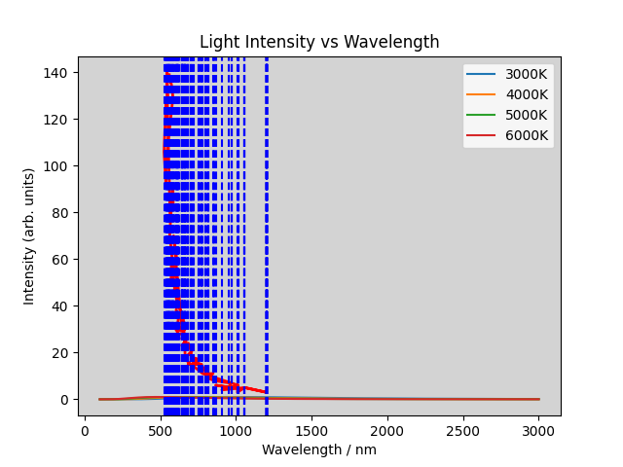
542.45 | 135 | 5342.01 | 0.0028977733245 | 100.00%
542.45 | 135 | 5342.01 | 0.0028977733245 | 100.00%
542.45 | 135 | 5342.01 | 0.0028977733245 | 100.00%
542.45 | 135 | 5342.01 | 0.0028977733245 | 100.00%
542.45 | 135 | 5342.01 | 0.0028977733245 | 100.00%
542.45 | 135 | 5342.01 | 0.0028977733245 | 100.00%
542.45 | 135 | 5342.01 | 0.0028977733245 | 100.00%
542.45 | 135 | 5342.01 | 0.0028977733245 | 100.00%
542.45 | 135 | 5342.01 | 0.0028977733245 | 100.00%
542.45 | 135 | 5342.01 | 0.0028977733245 | 100.00%
542.45 | 135 | 5342.01 | 0.0028977733245 | 100.00%
542.45 | 135 | 5342.01 | 0.0028977733245 | 100.00%
542.45 | 135 | 5342.01 | 0.0028977733245 | 100.00%
542.45 | 135 | 5342.01 | 0.0028977733245 | 100.00%
542.45 | 135 | 5342.01 | 0.0028977733245 | 100.00%
542.45 | 135 | 5342.01 | 0.0028977733245 | 100.00%
542.45 | 135 | 5342.01 | 0.0028977733245 | 100.00%
544.8 | 137 | 5318.96 | 0.002897769408 | 100.00%
554.07 | 137 | 5229.97 | 0.0028977694779 | 100.00%
559.85 | 137 | 5175.98 | 0.002897772403 | 100.00%
559.85 | 137 | 5175.98 | 0.002897772403 | 100.00%
559.85 | 137 | 5175.98 | 0.002897772403 | 100.00%
559.85 | 137 | 5175.98 | 0.002897772403 | 100.00%
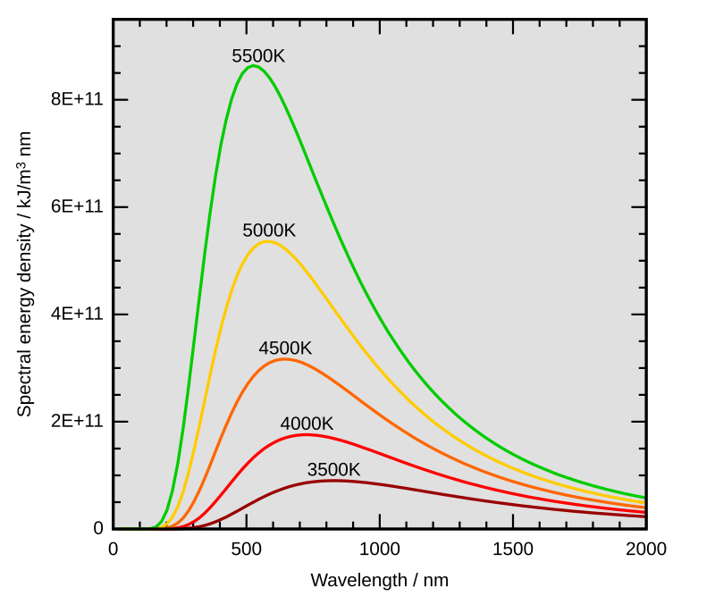
552.06 | 138 | 5249.02 | 0.0028977739812 | 100.00%
552.06 | 138 | 5249.02 | 0.0028977739812 | 100.00%
552.06 | 138 | 5249.02 | 0.0028977739812 | 100.00%
552.06 | 138 | 5249.02 | 0.0028977739812 | 100.00%
552.06 | 138 | 5249.02 | 0.0028977739812 | 100.00%
552.06 | 138 | 5249.02 | 0.0028977739812 | 100.00%
552.06 | 138 | 5249.02 | 0.0028977739812 | 100.00%
552.06 | 138 | 5249.02 | 0.0028977739812 | 100.00%
552.06 | 138 | 5249.02 | 0.0028977739812 | 100.00%
552.06 | 138 | 5249.02 | 0.0028977739812 | 100.00%
552.06 | 138 | 5249.02 | 0.0028977739812 | 100.00%
552.06 | 138 | 5249.02 | 0.0028977739812 | 100.00%
552.06 | 138 | 5249.02 | 0.0028977739812 | 100.00%
552.06 | 138 | 5249.02 | 0.0028977739812 | 100.00%
552.06 | 138 | 5249.02 | 0.0028977739812 | 100.00%
552.06 | 138 | 5249.02 | 0.0028977739812 | 100.00%
552.06 | 138 | 5249.02 | 0.0028977739812 | 100.00%
552.06 | 138 | 5249.02 | 0.0028977739812 | 100.00%
552.06 | 138 | 5249.02 | 0.0028977739812 | 100.00%
546.44 | 145 | 5303 | 0.00289777132 | 100.00%
545.51 | 146 | 5312.04 | 0.0028977709404 | 100.00%
536.43 | 180 | 5401.96 | 0.0028977734028 | 100.00%
543.98 | 165 | 5326.98 | 0.0028977705804 | 100.00%
541.74 | 155 | 5349.01 | 0.0028977726774 | 100.00%
540.02 | 157 | 5366.05 | 0.002897774321 | 100.00%
542.55 | 155 | 5341.02 | 0.002897770401 | 100.00%
552.06 | 138 | 5249.02 | 0.0028977739812 | 100.00%
552.06 | 138 | 5249.02 | 0.0028977739812 | 100.00%
552.06 | 138 | 5249.02 | 0.0028977739812 | 100.00%
558.88 | 116 | 5184.96 | 0.0028977704448 | 100.00%
585.76 | 75 | 4947.03 | 0.0028977722928 | 100.00%
602.95 | 57 | 4805.99 | 0.0028977716705 | 100.00%
606.23 | 51 | 4779.99 | 0.0028977733377 | 100.00%
606.36 | 46 | 4778.96 | 0.0028977701856 | 100.00%
613.16 | 43 | 4725.96 | 0.0028977696336 | 100.00%
598.34 | 41 | 4843.02 | 0.0028977725868 | 100.00%
598.34 | 41 | 4843.02 | 0.0028977725868 | 100.00%
611.09 | 40 | 4741.97 | 0.0028977704473 | 100.00%
618.26 | 44 | 4686.98 | 0.0028977722548 | 100.00%
604.96 | 44 | 4790.02 | 0.0028977704992 | 100.00%
622.91 | 33 | 4651.99 | 0.0028977710909 | 100.00%
640.96 | 33 | 4520.99 | 0.0028977737504 | 100.00%
621.97 | 31 | 4659.02 | 0.0028977706694 | 100.00%
628.04 | 31 | 4613.99 | 0.0028977702796 | 100.00%
647.11 | 32 | 4478.02 | 0.0028977715222 | 100.00%
616.15 | 32 | 4703.03 | 0.0028977719345 | 100.00%
621.97 | 31 | 4659.02 | 0.0028977706694 | 100.00%
621.97 | 31 | 4659.02 | 0.0028977706694 | 100.00%
628.04 | 31 | 4613.99 | 0.0028977702796 | 100.00%
634.22 | 30 | 4569.03 | 0.0028977702066 | 100.00%
613.67 | 29 | 4722.04 | 0.0028977742868 | 100.00%
640.96 | 28 | 4520.99 | 0.0028977737504 | 100.00%
648.27 | 27 | 4470.01 | 0.0028977733827 | 100.00%
648.27 | 27 | 4470.01 | 0.0028977733827 | 100.00%
618.65 | 26 | 4684.02 | 0.002897768973 | 100.00%
641.38 | 26 | 4518.03 | 0.0028977740814 | 100.00%
684.57 | 24 | 4232.98 | 0.0028977711186 | 100.00%
684.57 | 24 | 4232.98 | 0.0028977711186 | 100.00%
650.45 | 23 | 4455.03 | 0.0028977742635 | 100.00%
669.23 | 22 | 4330.01 | 0.0028977725923 | 100.00%
641.1 | 23 | 4520 | 0.002897772 | 100.00%
669.23 | 22 | 4330.01 | 0.0028977725923 | 100.00%
690.11 | 21 | 4199 | 0.00289777189 | 100.00%
679.43 | 21 | 4265 | 0.00289776895 | 100.00%
690.11 | 21 | 4199 | 0.00289777189 | 100.00%
664.93 | 17 | 4358.01 | 0.0028977715893 | 100.00%
704.03 | 17 | 4115.98 | 0.0028977733994 | 100.00%
664.93 | 17 | 4358.01 | 0.0028977715893 | 100.00%
735.1 | 16 | 3942.01 | 0.002897771551 | 100.00%
683.44 | 15 | 4239.98 | 0.0028977719312 | 100.00%
683.44 | 15 | 4239.98 | 0.0028977719312 | 100.00%
683.44 | 15 | 4239.98 | 0.0028977719312 | 100.00%
683.44 | 15 | 4239.98 | 0.0028977719312 | 100.00%
735.1 | 16 | 3942.01 | 0.002897771551 | 100.00%
683.44 | 15 | 4239.98 | 0.0028977719312 | 100.00%
683.44 | 15 | 4239.98 | 0.0028977719312 | 100.00%
683.44 | 15 | 4239.98 | 0.0028977719312 | 100.00%
683.44 | 15 | 4239.98 | 0.0028977719312 | 100.00%
691.1 | 16 | 4192.98 | 0.002897768478 | 100.00%
705.74 | 16 | 4106 | 0.00289776844 | 100.00%
716.38 | 14 | 4045.02 | 0.0028977714276 | 100.00%
716.38 | 14 | 4045.02 | 0.0028977714276 | 100.00%
716.38 | 14 | 4045.02 | 0.0028977714276 | 100.00%
820.67 | 12 | 3530.98 | 0.0028977693566 | 100.00%
779.81 | 11 | 3716 | 0.00289777396 | 100.00%
779.81 | 11 | 3716 | 0.00289777396 | 100.00%
779.81 | 11 | 3716 | 0.00289777396 | 100.00%
808.53 | 10 | 3584 | 0.00289777152 | 100.00%
816.5 | 9 | 3549.02 | 0.00289777483 | 100.00%
816.5 | 9 | 3549.02 | 0.00289777483 | 100.00%
816.5 | 9 | 3549.02 | 0.00289777483 | 100.00%
816.5 | 9 | 3549.02 | 0.00289777483 | 100.00%
816.5 | 9 | 3549.02 | 0.00289777483 | 100.00%
840.66 | 10 | 3447.02 | 0.0028977718332 | 100.00%
855.81 | 8 | 3386 | 0.00289777266 | 100.00%
855.81 | 8 | 3386 | 0.00289777266 | 100.00%
855.81 | 8 | 3386 | 0.00289777266 | 100.00%
791.74 | 8 | 3660 | 0.0028977684 | 100.00%
791.74 | 8 | 3660 | 0.0028977684 | 100.00%
902.73 | 6 | 3210.01 | 0.0028977723273 | 100.00%
902.73 | 6 | 3210.01 | 0.0028977723273 | 100.00%
902.73 | 6 | 3210.01 | 0.0028977723273 | 100.00%
902.73 | 6 | 3210.01 | 0.0028977723273 | 100.00%
1014.27 | 6 | 2857 | 0.00289776939 | 100.00%
924.03 | 7 | 3136.01 | 0.0028977673203 | 100.00%
972.08 | 5 | 2981 | 0.00289777048 | 100.00%
972.08 | 5 | 2981 | 0.00289777048 | 100.00%
972.08 | 5 | 2981 | 0.00289777048 | 100.00%
972.08 | 5 | 2981 | 0.00289777048 | 100.00%
953.21 | 7 | 3040.01 | 0.0028977679321 | 100.00%
924.03 | 7 | 3136.01 | 0.0028977673203 | 100.00%
972.08 | 5 | 2981 | 0.00289777048 | 100.00%
972.08 | 5 | 2981 | 0.00289777048 | 100.00%
867.08 | 6 | 3341.99 | 0.0028977726892 | 100.00%
906.4 | 4 | 3197.01 | 0.002897769864 | 100.00%
1056.81 | 5 | 2742 | 0.00289777302 | 100.00%
1056.81 | 5 | 2742 | 0.00289777302 | 100.00%
1056.81 | 5 | 2742 | 0.00289777302 | 100.00%
1056.81 | 5 | 2742 | 0.00289777302 | 100.00%
1056.81 | 5 | 2742 | 0.00289777302 | 100.00%
1056.81 | 5 | 2742 | 0.00289777302 | 100.00%
1056.81 | 5 | 2742 | 0.00289777302 | 100.00%
1056.81 | 5 | 2742 | 0.00289777302 | 100.00%
1056.81 | 5 | 2742 | 0.00289777302 | 100.00%
1056.81 | 5 | 2742 | 0.00289777302 | 100.00%
1056.81 | 5 | 2742 | 0.00289777302 | 100.00%
1056.81 | 5 | 2742 | 0.00289777302 | 100.00%
1056.81 | 5 | 2742 | 0.00289777302 | 100.00%
1056.81 | 5 | 2742 | 0.00289777302 | 100.00%
1056.81 | 5 | 2742 | 0.00289777302 | 100.00%
1056.81 | 5 | 2742 | 0.00289777302 | 100.00%
1056.81 | 5 | 2742 | 0.00289777302 | 100.00%
1056.81 | 5 | 2742 | 0.00289777302 | 100.00%
1056.81 | 5 | 2742 | 0.00289777302 | 100.00%
1056.81 | 5 | 2742 | 0.00289777302 | 100.00%
1056.81 | 5 | 2742 | 0.00289777302 | 100.00%
1056.81 | 5 | 2742 | 0.00289777302 | 100.00%
1056.81 | 5 | 2742 | 0.00289777302 | 100.00%
1056.81 | 5 | 2742 | 0.00289777302 | 100.00%
1056.81 | 5 | 2742 | 0.00289777302 | 100.00%
1056.81 | 5 | 2742 | 0.00289777302 | 100.00%
1056.81 | 5 | 2742 | 0.00289777302 | 100.00%
1056.81 | 5 | 2742 | 0.00289777302 | 100.00%
906.4 | 4 | 3197.01 | 0.002897769864 | 100.00%
1056.81 | 5 | 2742 | 0.00289777302 | 100.00%
1056.81 | 5 | 2742 | 0.00289777302 | 100.00%
1056.81 | 5 | 2742 | 0.00289777302 | 100.00%
1056.81 | 5 | 2742 | 0.00289777302 | 100.00%
1056.81 | 5 | 2742 | 0.00289777302 | 100.00%
1056.81 | 5 | 2742 | 0.00289777302 | 100.00%
1056.81 | 5 | 2742 | 0.00289777302 | 100.00%
1056.81 | 5 | 2742 | 0.00289777302 | 100.00%
1056.81 | 5 | 2742 | 0.00289777302 | 100.00%
1056.81 | 5 | 2742 | 0.00289777302 | 100.00%
1056.81 | 5 | 2742 | 0.00289777302 | 100.00%
1056.81 | 5 | 2742 | 0.00289777302 | 100.00%
1056.81 | 5 | 2742 | 0.00289777302 | 100.00%
1056.81 | 5 | 2742 | 0.00289777302 | 100.00%
1056.81 | 5 | 2742 | 0.00289777302 | 100.00%
1056.81 | 5 | 2742 | 0.00289777302 | 100.00%
1056.81 | 5 | 2742 | 0.00289777302 | 100.00%
1056.81 | 5 | 2742 | 0.00289777302 | 100.00%
1056.81 | 5 | 2742 | 0.00289777302 | 100.00%
1056.81 | 5 | 2742 | 0.00289777302 | 100.00%
1056.81 | 5 | 2742 | 0.00289777302 | 100.00%
1056.81 | 5 | 2742 | 0.00289777302 | 100.00%
1056.81 | 5 | 2742 | 0.00289777302 | 100.00%
1056.81 | 5 | 2742 | 0.00289777302 | 100.00%
1056.81 | 5 | 2742 | 0.00289777302 | 100.00%
1056.81 | 5 | 2742 | 0.00289777302 | 100.00%
1056.81 | 5 | 2742 | 0.00289777302 | 100.00%
1056.81 | 5 | 2742 | 0.00289777302 | 100.00%
1056.81 | 5 | 2742 | 0.00289777302 | 100.00%
 |  |  | 1.4788223318E-09

